info_generali
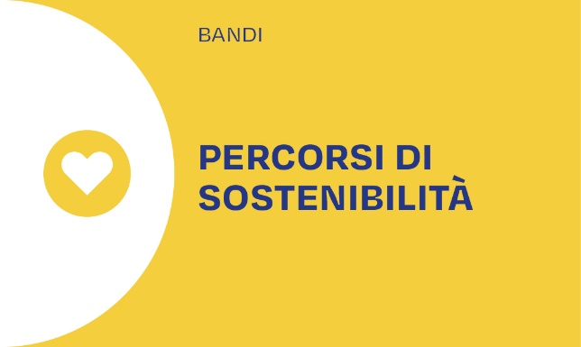 BANDO PERCORSI DI SOSTENIBILITA' 2026 MISURA 1A - Allegato M_1_A “CER costituite” Dati generali

ISTRUZIONI: compilare esclusivamente le caselle a sfondo azzurro. Consultare il testo del Bando per i dettagli relativi al percorso di sostenibilità cui ci si sta candidando. E' assolutamente necessario che non si modifichino i collegamenti tra i vari fogli e le varie caselle, e che non si modifichino le formule.
Nome dell'Ente richiedente il contributo
Nome della CER a cui si è aderito
Sede legale della CER
Tipologia di soggetto giuridico
Data costituzione
Soggetti fondatori
Comune/i coinvolto/i
Descrivere brevemente (max 1000 caratteri) le finalità sociali della CER

Criterio di riparto dei benefici
 | % da destinarsi al produttore | % da destinarsi al consumatore | Note
quota non eccedentaria della TPI
 | % da destinarsi a iniziative sociali | % da destinarsi ai soci | Note
quota eccedentaria della TPI

